Feuil1

 |  |  |  | Keywords
Marie-Christine ANGONIN | Pr | Syrte |  | Principe d'équivalence, MICROSCOPE
Gaëlle DE COETLOGON | MdC | LATMOS |  | Géophysique | Gaëlle DE COETLOGON
Gilles ESPOSITO - FARESE | CR | IAP | Section 02 - Physique Théorique | Post-newtonien, champ fort, GW
Robert MOCHKOVITCH | DR | IAP |  | GRB, kilonova, CR
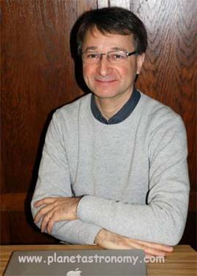
Pascal VINCENT | Pr | IPNHE |  | HESS
Matteo BARSUGLIA | DR | APC |  | Virgo, GW
Renaud BELMONT | MdC | IRAP |  | Processus radiatifs, BH
Chiara CAPRINI | CR | APC |  | GW, CMB, binaires d'objets compacts | Gilles ESPOSITO - FARESE
Guillaume DUBUS | DR | IPAG |  | AHE, particules
Christophe LE PONCIN-LAFITTE | AA | Syrte |  | Astrométrie
Micaela OERTEL | DR | LUTh |  | Structure interne des NS
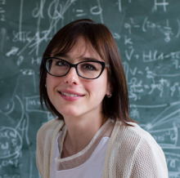
Peggy VARNIERE | CR | APC |  | AHE, simulations

 |  |  |  |  | Chiara CAPRINI

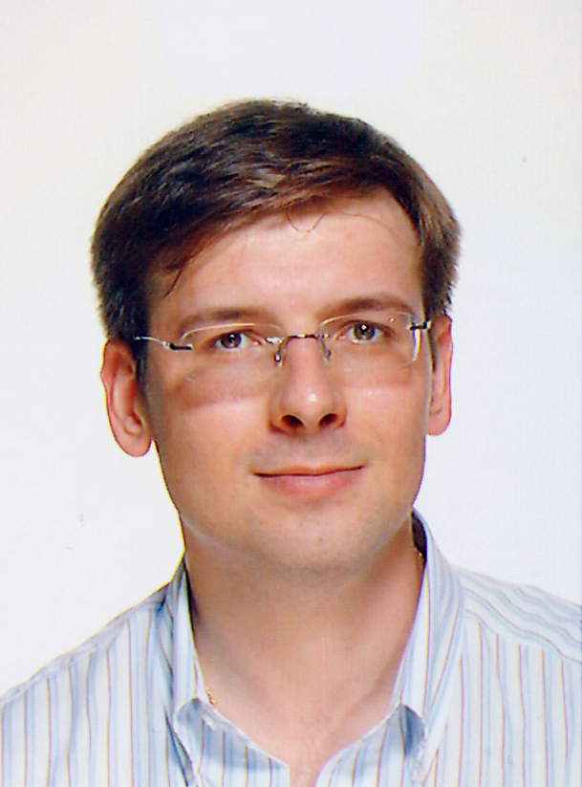

 |  |  |  |  | Christophe LE PONCIN-LAFITTE

